Прайс

Предприятие-производитель универсальных ковриков
ПРАЙС - ЛИСТ (ЗАКАЗ ТОЛЬКО УПАКОВКАМИ) действует с 22.11.2024г.
№ п/п | Код ЕАН-13 | Наименование | Фото ковриков | ед. изм. | кол. в уп. | Цена (без НДС)

ТОП!!!
КОВРИКИ УНИВЕРСАЛЬНЫЕ:
1 | 4813546001037 | Коврик универсальный, 30х40 | 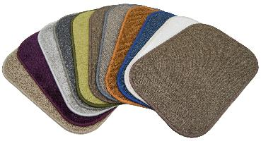 | шт | 20 | 100.00
2 | 4813546000092 | Коврик универсальный, 40х60 |  | шт | 20 | 200.00
3 | 4813546000047 | Коврик универсальный, 60х80 |  | шт | 20 | 400.00
4 | 4813546000016 | Коврик универсальный, 100х70 |  | шт | 20 | 650.00
5 | 4813546000559 | Коврик универсальный, 100х90 |  | шт | 10 | 850.00
6 | 4813546000054 | Коврик универсальный закругленный, 60х80 | 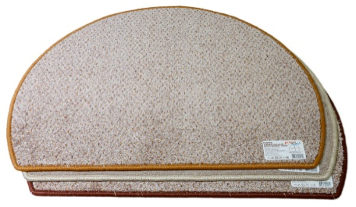 | шт | 20 | 450.00
7 | 4813546000535 | Коврик универсальный, диаметр 90 | 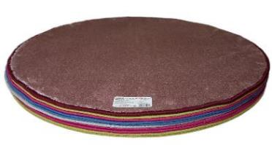 | шт | 10 | 800.00
КОВРИКИ ВЛАГОВПИТЫВАЮЩИЕ:
8 | 4813546001075 | Коврик придверный влаговпитывающий, 40х60 | 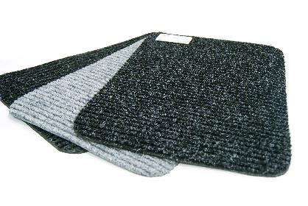 | шт | 20 | 240.00
ТОП!!!
9 | 4813546001068 | Коврик придверный влаговпитывающий, 60х80 |  | шт | 20 | 480.00
10 | 4813546001051 | Коврик придверный влаговпитывающий, 100х70 |  | шт | 10 | 700.00
11 | 4813546002508 | Коврик придверный влаговпитывающий, 80х90 |  | шт | 10 | 800.00
КОВРИКИ УНИВЕРСАЛЬНЫЕ МОХНАТЫЕ:
12 | 4813546000313 | Коврик универсальный мохнатый, 40х60 | 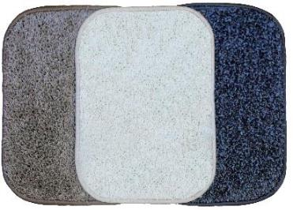 | шт | 20 | 250.00
ТОП!!!
13 | 4813546000290 | Коврик универсальный мохнатый, 60х80 |  | шт | 10 | 500.00
14 | 4813546000283 | Коврик универсальный мохнатый, 100х70 |  | шт | 10 | 800.00
15 | 4813546000542 | Коврик универсальный мохнатый, диаметр 90 |  | шт | 10 | 900.00
КОВРИКИ ДЛЯ ТУАЛЕТА:
ТОП!!!
16 | 4813546000139 | Коврик для туалета, 56х56 | 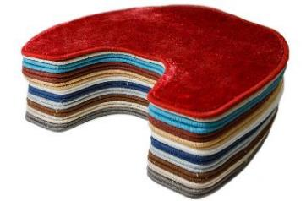 | шт | 20 | 270.00
17 | 4813546000122 | Коврик для туалета, 60х70 |  | шт | 20 | 370.00
КОВРИКИ ДЛЯ ТУАЛЕТА МОХНАТЫЕ:
18 | 4813546000344 | Коврик для туалета мохнатый, 56х56 | 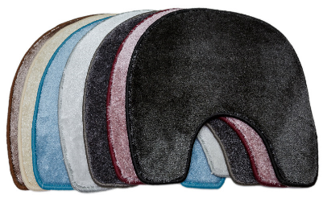 | шт | 20 | 400.00
19 | 4813546000337 | Коврик для туалета мохнатый, 60х70 |  | шт | 20 | 500.00
КОМПЛЕКТЫ КОВРИКОВ:
20 | 4813546000115 | Комплект ковриков универсальных 2 предмета (коврики 60х80, 40х60) | 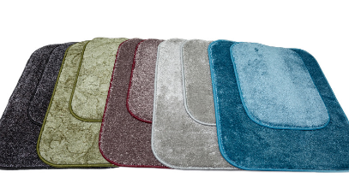 | компл | 10 | 700.00
21 | 4813546000146 | Комплект ковриков универсальных мохнатых 2 предмета (коврики 60х80, 40х60) |  | компл | 10 | 950.00
КОМПЛЕКТЫ КОВРИКОВ ДЛЯ ТУАЛЕТА И ВАННОЙ:
22 | 4813546000214 | Комплект WC 2-х предм. (коврик 60х80, коврик д/туалета 56х56) | 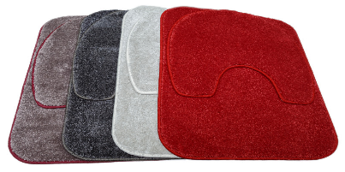 | компл | 5 | 750.00
23 | 4813546000221 | Комплект WC 2-х предм. мохнатый (коврик 60х80, коврик д/туалета 56х56) |  | компл | 5 | 990.00
ИСКУССТВЕННАЯ ТРАВА:
24 | 4813546000443 | Коврик универсальный (искусственная трава люкс), 40х60 | 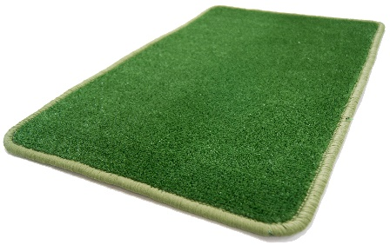 | шт | 20 | 250.00
25 | 4813546000436 | Коврик универсальный (искусственная трава люкс), 60х80 |  | шт | 20 | 600.00
КОМПЛЕКТЫ КОВРИКОВ АВТОМОБИЛЬНЫХ УНИВЕРСАЛЬНЫХ:
26 | 4813546000412 | Комплект ковриков автомобильных универсальных 4-х предм. (коврик 43х64.-2 шт , коврик 43х32 - 2 шт) | 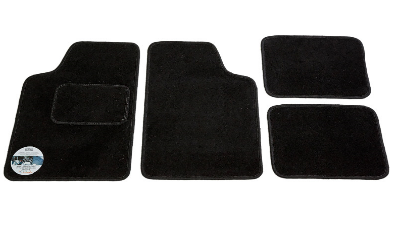 | компл | 10 | 1,100.00
27 | 4813546000405 | Комплект ковриков автомобильных универсальных 4-х предм. (коврик 45х65.-2 шт , коврик 43х32 - 2 шт) |  | компл | 10 | 1,200.00
28 | 4813546001013 | Комплект ковриков автомобильных универсальных 4-х предм. (коврик 49х65 - 2 шт, коврик 49х39 - 2 шт) |  | компл | 10 | 1,400.00
29 | 4813546000429 | Комплект ковриков автомобильных универсальных 4-х предм. (коврик 50х78 - 2шт, коврик 46х46 - 2шт) |  | компл | 5 | 1,600.00
ДЕКОРАТИВНО-ПРИКЛАДНЫЕ ТОВАРЫ:
ТОП!!!
30 | 4813546000351 | Комплект " Гости на пороге", 6 предметов. (карман декоративный, 5 пар тапок) | 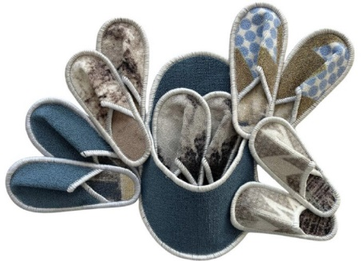 | компл | 10 | 700.00
31 | 4813546001143 | Подставка декоративная, D 20 см | 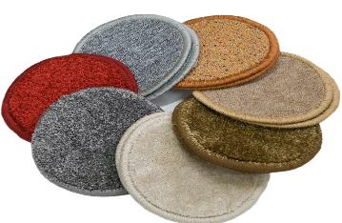 | шт | 50 | 20.00
32 | 4813546001150 | Подставка декоративная, D 25 см |  | шт | 50 | 30.00
Частное предприятие "НЕ МЕЛОЧИ ЖИЗНИ", Республика Беларусь, Минская область, г. Молодечно, ул. Я. Дроздовича, 23а/1. тел./факс.:+375 17 555-10-00, моб.тел.:+375 44 533-11-55 www.kovriki.org e-mail: kovriki@tut.by

